Uvodni list
 |  |  |  |  |  | 2018
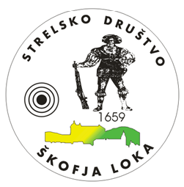

 |  | STRELSKO DRUŠTVO ŠKOFJA LOKA

 |  |  | e - pošta: |  | strelci.skofjaloka@gmail.com

 |  |  |  | www.sd-skofjaloka.si

BILTEN



KONČNI REZULTATI STRELJANJA

Področno tekmovanje osnovnih in srednjih šol
v streljanju z serijsko in standard
 | zračno puško in pištolo 2018

Škofja Loka, 26.1.2018 in 27.1.2018

